PRESUPUESTO INGRESOS
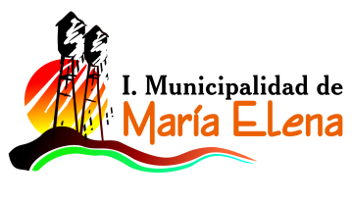

INFORME PRESUPUESTO INICIAL EDUCACION
INGRESOS 2021

CUENTA | Descripcion | Presupuesto
115-05-01-000-000-000 | DEL SECTOR PRIVADO
115-05-03-002-999-000 | OTRAS TRANSFERENCIAS CORRIENTES DE LA SUBDERE
115-05-03-003-001-001 | Subvencion Fiscal Mensual | 1,215,000,000
115-05-03-003-001-002 | Subvencion para Educacion Especial
115-05-03-003-002-001 | Subvencion Escolar Preferencial Ley Nº 20.248
115-05-03-003-002-002 | Fondo de Apoyo a la Educacion Publica
115-05-03-003-002-999 | OTROS APORTES MINEDUC | 289,000,000
115-05-03-099-001-000 | OTROS APORTES SUBDERE | 180,000,000
115-05-03-101-000-000 | DE LA MUNICIPALIDAD A SERVICIOS INCORPORADOS A SU GESTION | 811,094,000
115-08-01-002-000-000 | RECUPERACIONES ART. 12 LEY Nº 18.196 | 35,000,000
115-08-99-001-001-000 | DEVOLUCIONES Y REINTEGROS | 10,000,000
115-12-10-001-000-000 | LICENCIAS MEDICAS AÑOS ANTERIORES | 16,500,000
 | TOTAL DE INGRESOS PRESUPUESTADOS | $ 2,556,594,000

